Лист1
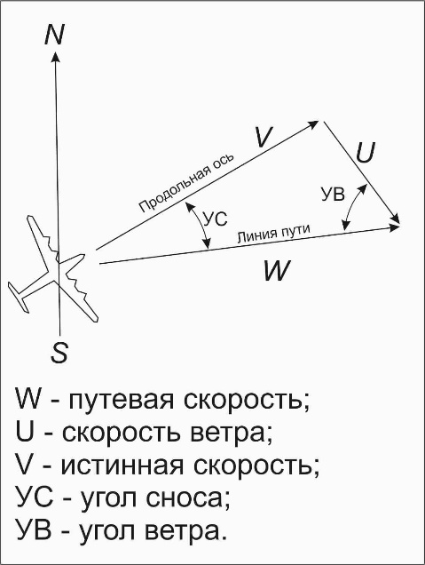

Расчет УС и W по известному ветру
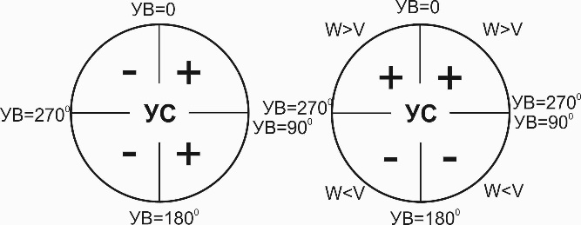

 |  | сайт: aviauslugi.com


Скорость ветра, км/ч | 100
Скорость полета, км/ч | 500
Угол ветра, град. | 45
После ввода нажмите ENTER

О разработчике
Угол сноса, град. = | 8.1
Путевая скорость, км/ч = | 566

